关系图
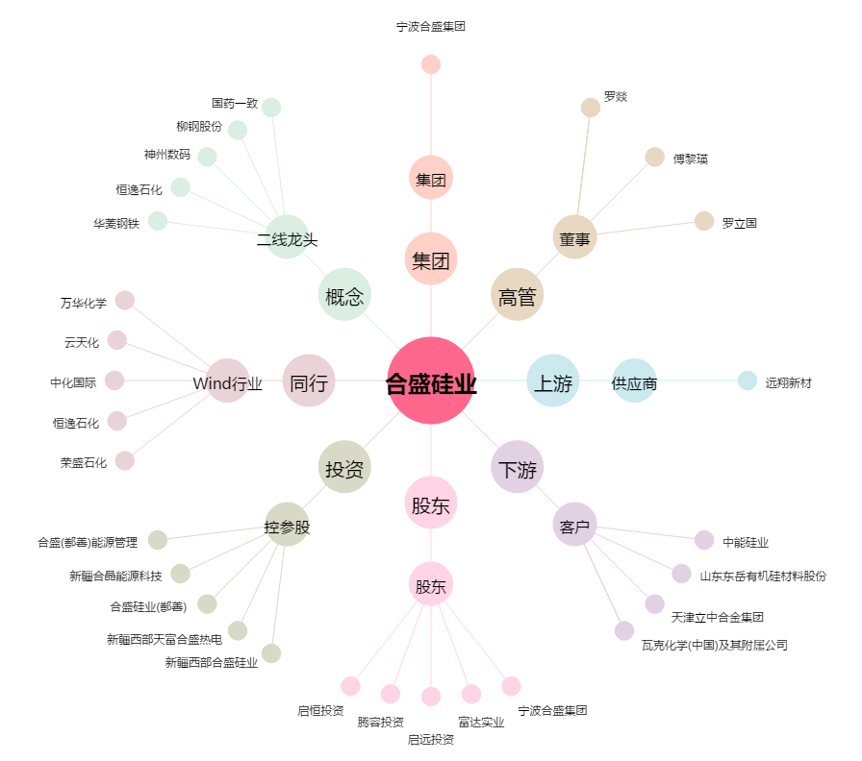
合盛硅业[603260.SH] - 关系概览图

